Лист1
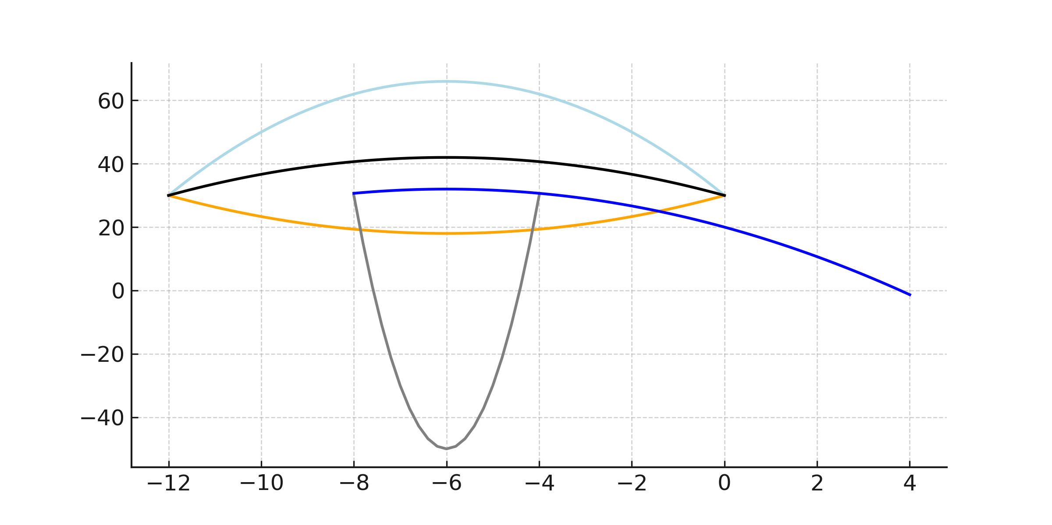
x1 | y1 | x2 | y2 | x3 | y3 | x4 | y4 | x5 | y5
-12 | 30 | -12 | 30 | -8 | 30 | -12 | 30 | -8 | 30.666666667
-11.8 | 32.36 | -11.8 | 29.213333333 | -7.8 | 14.8 | -11.8 | 30.786666667 | -7.8 | 30.92
-11.6 | 34.64 | -11.6 | 28.453333333 | -7.6 | 1.2 | -11.6 | 31.546666667 | -7.6 | 31.146666667
-11.4 | 36.84 | -11.4 | 27.72 | -7.4 | -10.8 | -11.4 | 32.28 | -7.4 | 31.346666667
-11.2 | 38.96 | -11.2 | 27.013333333 | -7.2 | -21.2 | -11.2 | 32.986666667 | -7.2 | 31.52
-11 | 41 | -11 | 26.333333333 | -7 | -30 | -11 | 33.666666667 | -7 | 31.666666667
-10.8 | 42.96 | -10.8 | 25.68 | -6.8 | -37.2 | -10.8 | 34.32 | -6.8 | 31.786666667
-10.6 | 44.84 | -10.6 | 25.053333333 | -6.6 | -42.8 | -10.6 | 34.946666667 | -6.6 | 31.88
-10.4 | 46.64 | -10.4 | 24.453333333 | -6.4 | -46.8 | -10.4 | 35.546666667 | -6.4 | 31.946666667
-10.2 | 48.36 | -10.2 | 23.88 | -6.2 | -49.2 | -10.2 | 36.12 | -6.2 | 31.986666667
-10 | 50 | -10 | 23.333333333 | -6 | -50 | -10 | 36.666666667 | -6 | 32
-9.8 | 51.56 | -9.8 | 22.813333333 | -5.8 | -49.2 | -9.8 | 37.186666667 | -5.8 | 31.986666667
-9.6 | 53.04 | -9.6 | 22.32 | -5.6 | -46.8 | -9.6 | 37.68 | -5.6 | 31.946666667
-9.4 | 54.44 | -9.4 | 21.853333333 | -5.4 | -42.8 | -9.4 | 38.146666667 | -5.4 | 31.88
-9.2 | 55.76 | -9.2 | 21.413333333 | -5.2 | -37.2 | -9.2 | 38.586666667 | -5.2 | 31.786666667
-9 | 57 | -9 | 21 | -5 | -30 | -9 | 39 | -5 | 31.666666667
-8.8 | 58.16 | -8.8 | 20.613333333 | -4.8 | -21.2 | -8.8 | 39.386666667 | -4.8 | 31.52
-8.6 | 59.24 | -8.6 | 20.253333333 | -4.6 | -10.8 | -8.6 | 39.746666667 | -4.6 | 31.346666667
-8.4 | 60.24 | -8.4 | 19.92 | -4.4 | 1.2 | -8.4 | 40.08 | -4.4 | 31.146666667
-8.2 | 61.16 | -8.2 | 19.613333333 | -4.2 | 14.8 | -8.2 | 40.386666667 | -4.2 | 30.92
-8 | 62 | -8 | 19.333333333 | -4 | 30 | -8 | 40.666666667 | -4 | 30.666666667
-7.8 | 62.76 | -7.8 | 19.08 |  |  | -7.8 | 40.92 | -3.8 | 30.386666667
-7.6 | 63.44 | -7.6 | 18.853333333 |  |  | -7.6 | 41.146666667 | -3.6 | 30.08
-7.4 | 64.04 | -7.4 | 18.653333333 |  |  | -7.4 | 41.346666667 | -3.4 | 29.746666667
-7.2 | 64.56 | -7.2 | 18.48 |  |  | -7.2 | 41.52 | -3.2 | 29.386666667
-7 | 65 | -7 | 18.333333333 |  |  | -7 | 41.666666667 | -3 | 29
-6.8 | 65.36 | -6.8 | 18.213333333 |  |  | -6.8 | 41.786666667 | -2.8 | 28.586666667
-6.6 | 65.64 | -6.6 | 18.12 |  |  | -6.6 | 41.88 | -2.6 | 28.146666667
-6.4 | 65.84 | -6.4 | 18.053333333 |  |  | -6.4 | 41.946666667 | -2.4 | 27.68
-6.2 | 65.96 | -6.2 | 18.013333333 |  |  | -6.2 | 41.986666667 | -2.2 | 27.186666667
-6 | 66 | -6 | 18 |  |  | -6 | 42 | -2 | 26.666666667
-5.8 | 65.96 | -5.8 | 18.013333333 |  |  | -5.8 | 41.986666667 | -1.8 | 26.12
-5.6 | 65.84 | -5.6 | 18.053333333 |  |  | -5.6 | 41.946666667 | -1.6 | 25.546666667
-5.4 | 65.64 | -5.4 | 18.12 |  |  | -5.4 | 41.88 | -1.4 | 24.946666667
-5.2 | 65.36 | -5.2 | 18.213333333 |  |  | -5.2 | 41.786666667 | -1.2 | 24.32
-5 | 65 | -5 | 18.333333333 |  |  | -5 | 41.666666667 | -1 | 23.666666667
-4.8 | 64.56 | -4.8 | 18.48 |  |  | -4.8 | 41.52 | -0.8 | 22.986666667
-4.6 | 64.04 | -4.6 | 18.653333333 |  |  | -4.6 | 41.346666667 | -0.6 | 22.28
-4.4 | 63.44 | -4.4 | 18.853333333 |  |  | -4.4 | 41.146666667 | -0.4 | 21.546666667
-4.2 | 62.76 | -4.2 | 19.08 |  |  | -4.2 | 40.92 | -0.2 | 20.786666667
-4 | 62 | -4 | 19.333333333 |  |  | -4 | 40.666666667 | 7.1054273576E-15 | 20
-3.8 | 61.16 | -3.8 | 19.613333333 |  |  | -3.8 | 40.386666667 | 0.2 | 19.186666667
-3.6 | 60.24 | -3.6 | 19.92 |  |  | -3.6 | 40.08 | 0.4 | 18.346666667
-3.4 | 59.24 | -3.4 | 20.253333333 |  |  | -3.4 | 39.746666667 | 0.6 | 17.48
-3.2 | 58.16 | -3.2 | 20.613333333 |  |  | -3.2 | 39.386666667 | 0.8 | 16.586666667
-3 | 57 | -3 | 21 |  |  | -3 | 39 | 1 | 15.666666667
-2.8 | 55.76 | -2.8 | 21.413333333 |  |  | -2.8 | 38.586666667 | 1.2 | 14.72
-2.6 | 54.44 | -2.6 | 21.853333333 |  |  | -2.6 | 38.146666667 | 1.4 | 13.746666667
-2.4 | 53.04 | -2.4 | 22.32 |  |  | -2.4 | 37.68 | 1.6 | 12.746666667
-2.2 | 51.56 | -2.2 | 22.813333333 |  |  | -2.2 | 37.186666667 | 1.8 | 11.72
-2 | 50 | -2 | 23.333333333 |  |  | -2 | 36.666666667 | 2 | 10.666666667
-1.8 | 48.36 | -1.8 | 23.88 |  |  | -1.8 | 36.12 | 2.2 | 9.5866666667
-1.6 | 46.64 | -1.6 | 24.453333333 |  |  | -1.6 | 35.546666667 | 2.4 | 8.48
-1.4 | 44.84 | -1.4 | 25.053333333 |  |  | -1.4 | 34.946666667 | 2.6 | 7.3466666667
-1.2 | 42.96 | -1.2 | 25.68 |  |  | -1.2 | 34.32 | 2.8 | 6.1866666667
-1 | 41 | -1 | 26.333333333 |  |  | -1 | 33.666666667 | 3 | 5
-0.8 | 38.96 | -0.8 | 27.013333333 |  |  | -0.8 | 32.986666667 | 3.2 | 3.7866666667
-0.6 | 36.84 | -0.6 | 27.72 |  |  | -0.6 | 32.28 | 3.4 | 2.5466666667
-0.4 | 34.64 | -0.4 | 28.453333333 |  |  | -0.4 | 31.546666667 | 3.6 | 1.28
-0.2 | 32.36 | -0.2 | 29.213333333 |  |  | -0.2 | 30.786666667 | 3.8 | -0.013333333333
-4.2632564146E-14 | 30 | -4.2632564146E-14 | 30 |  |  | -4.2632564146E-14 | 30 | 4 | -1.3333333333

